Menu
PLANILHA DE CONTROLE DE HORAS TRABALHADAS

CADASTRO FUNCIONÁRIOS

CONTROLE DE HORAS

FOLHA DE PONTO

Instruções
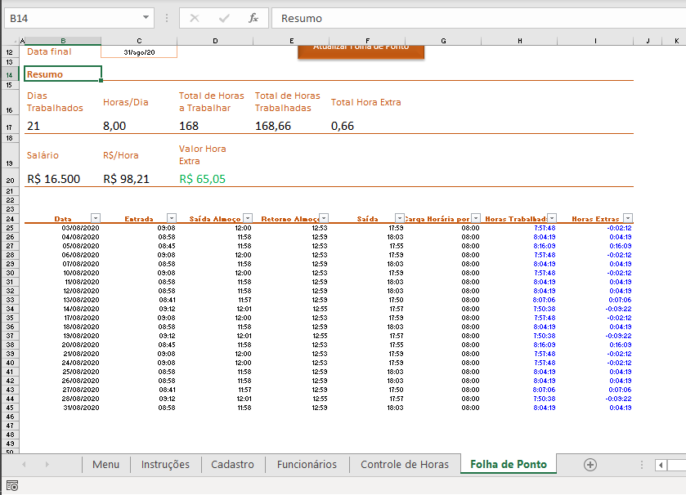
Controle Horas Trabalhadas

Como utilizar a planilha de controle financeiro

Aba Cadastro
Na aba de Cadastro é possível cadastrar todas as informações dos funcionários que você queira padronizar na hora de adicionar um novo registro na aba Funcionários. No exemplo, nos restringimos apenas a uma lista de possíveis funcões e uma de possíveis áreas a serem preenchidas nas validações de dados da aba Funcionários.
Os dados estão formatados como tabela. Portanto, para registar uma nova informação, basta digitar após a última linha da tabela ou simplesmente arrastar para baixo a quina indicada pela seta que uma nova linha é criada automaticamente, estendendo toda a formatação.
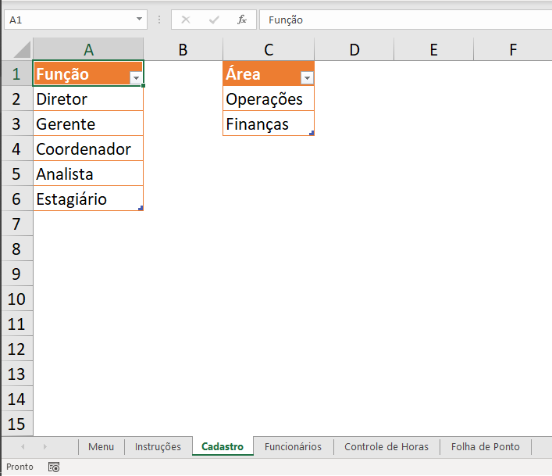

Aba Funcionários

Na aba de Funcionários é onde realizamos o controle dos funcionários da empresa: cadastro, edição e exclusão.
Os dados também estão formatados como tabela. Portanto, a lógica para um novo cadastro de um funcionário é a mesma explicada na aba Cadastro.
Lembrando que você pode acrescentar outras informações (colunas) além dos exemplos ao lado. A ideia é utilizar o modelo e adaptar para o que for mais adequado para o dia a dia da sua empresa.
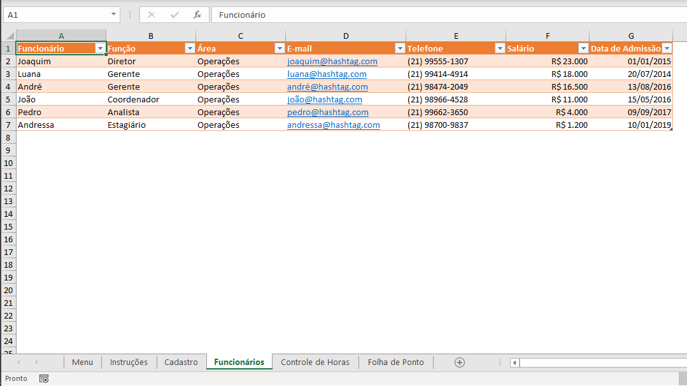

Aba Controle de Horas

Na aba de Controle de Horas é onde registramos todos os horários dos funcionários. Em resumo, é necessário que 3 horários específicos sejam incluídos: (1) Entrada no trabalho; (2) Saída para almoço; (3) Retorno do almoço; (4) Saída do trabalho.
Com essas 4 informações, a planilha vai calcular automaticamente nas colunas H e I as Horas Trabalhadas de cada funcionário e também as Horas Extras. Como essas duas colunas são fórmulas, a fonte delas foi formatada de azul para diferenciar das demais células e você saber que não é necessário editá-las.
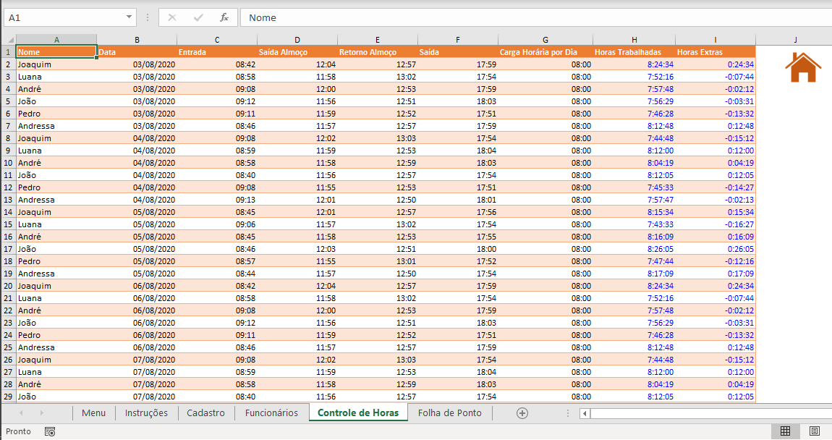

Aba Folha de Ponto

Na aba de Folha de Ponto é possível criar resumos para os resultados de cada funcionário em um período de trabalho específico. Você vai escolher o nome do funcionário na célula C5, e os campos de Cargo, Email e Telefone são preenchidos automaticamente.
Em seguida, você vai escolher o período de trabalho para emitir a folha de ponto. Basta modificar nas células Data Inicial e Data Final. Por fim, você deve clicar no botão "Atualizar Folha de Ponto" para que a tabela mais abaixo seja atualizada com todos os horários daquele funcionário no período desejado.
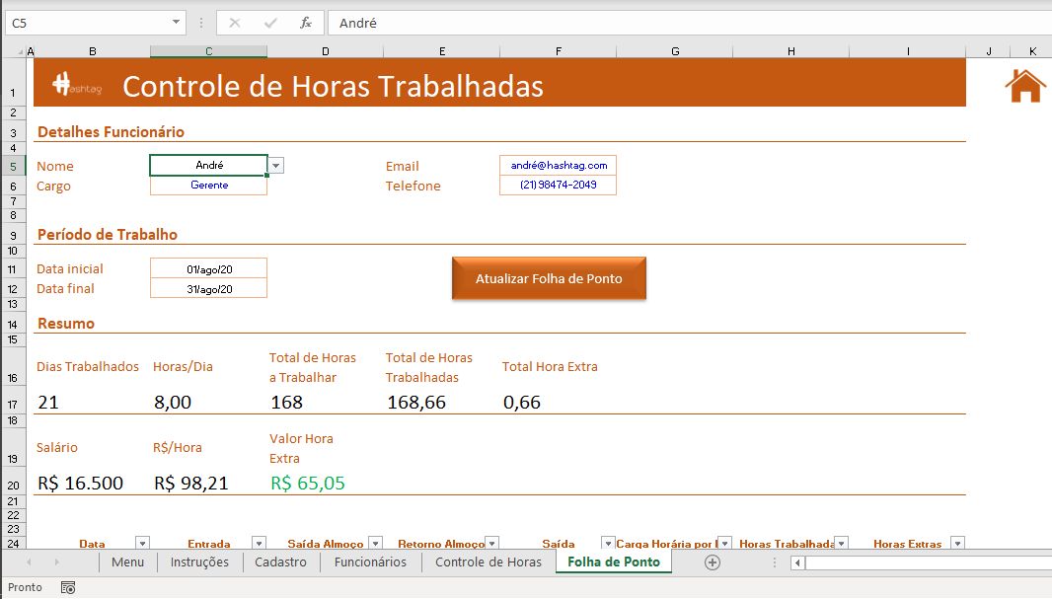

O botão vai ativar uma macro simples que realiza um filtro na tabela da aba Controle de Horas e de acordo com o nome do funcionário e também o período de trabalho, vai mostrar apenas as linhas que atendem aos critérios.
Com estes dados, é possível atualizar os valores de dias trabalhados, horas/dia, total de horas a trabalhar, total de horas trabalhadas, total de horas extra, total de salário e quanto pagar de horas extras àquele funcionário.

Folha de Ponto
Controle de Horas Trabalhadas
 |  |  |  |  |  |  |  | Auxiliar
Detalhes Funcionário |  |  |  |  |  |  |  | Nome | Data | Data
 |  |  |  |  |  |  |  | André | >=42582 | <=42612
Nome | André |  | Email | andré@hashtag.com
Cargo | Gerente |  | Telefone | (21) 98474-2049

Período de Trabalho

Atualizar Folha de Ponto
Data inicial | 1-Aug-20
Data final | 31-Aug-20

Resumo

Dias Trabalhados | Horas/Dia | Total de Horas a Trabalhar | Total de Horas Trabalhadas | Total Hora Extra
21 | 8.00 | 168 | 168.66 | 0.66

Salário | R$/Hora | Valor Hora Extra
R$ 16,500 | R$ 98.21 | R$ 65.05

Data | Entrada | Saída Almoço | Retorno Almoço | Saída | Carga Horária por Dia | Horas Trabalhadas | Horas Extras
2020-08-03 | 9:08:18 | 12:00:56 | 12:53:54 | 17:59:04 | 8:00:00 | 7:57:48 | -0:02:12
2020-08-04 | 8:58:15 | 11:58:33 | 12:59:42 | 18:03:43 | 8:00:00 | 8:04:19 | 0:04:19
2020-08-05 | 8:45:15 | 11:58:40 | 12:53:09 | 17:55:53 | 8:00:00 | 8:16:09 | 0:16:09
2020-08-06 | 9:08:18 | 12:00:56 | 12:53:54 | 17:59:04 | 8:00:00 | 7:57:48 | -0:02:12
2020-08-07 | 8:58:15 | 11:58:33 | 12:59:42 | 18:03:43 | 8:00:00 | 8:04:19 | 0:04:19
2020-08-10 | 9:08:18 | 12:00:56 | 12:53:54 | 17:59:04 | 8:00:00 | 7:57:48 | -0:02:12
2020-08-11 | 8:58:15 | 11:58:33 | 12:59:42 | 18:03:43 | 8:00:00 | 8:04:19 | 0:04:19
2020-08-12 | 8:58:15 | 11:58:33 | 12:59:42 | 18:03:43 | 8:00:00 | 8:04:19 | 0:04:19
2020-08-13 | 8:41:24 | 11:57:39 | 12:59:56 | 17:50:47 | 8:00:00 | 8:07:06 | 0:07:06
2020-08-14 | 9:12:35 | 12:01:20 | 12:55:19 | 17:57:12 | 8:00:00 | 7:50:38 | -0:09:22
2020-08-17 | 9:08:18 | 12:00:56 | 12:53:54 | 17:59:04 | 8:00:00 | 7:57:48 | -0:02:12
2020-08-18 | 8:58:15 | 11:58:33 | 12:59:42 | 18:03:43 | 8:00:00 | 8:04:19 | 0:04:19
2020-08-19 | 9:12:35 | 12:01:20 | 12:55:19 | 17:57:12 | 8:00:00 | 7:50:38 | -0:09:22
2020-08-20 | 8:45:15 | 11:58:40 | 12:53:09 | 17:55:53 | 8:00:00 | 8:16:09 | 0:16:09
2020-08-21 | 9:08:18 | 12:00:56 | 12:53:54 | 17:59:04 | 8:00:00 | 7:57:48 | -0:02:12
2020-08-24 | 9:08:18 | 12:00:56 | 12:53:54 | 17:59:04 | 8:00:00 | 7:57:48 | -0:02:12
2020-08-25 | 8:58:15 | 11:58:33 | 12:59:42 | 18:03:43 | 8:00:00 | 8:04:19 | 0:04:19
2020-08-26 | 8:58:15 | 11:58:33 | 12:59:42 | 18:03:43 | 8:00:00 | 8:04:19 | 0:04:19
2020-08-27 | 8:41:24 | 11:57:39 | 12:59:56 | 17:50:47 | 8:00:00 | 8:07:06 | 0:07:06
2020-08-28 | 9:12:35 | 12:01:20 | 12:55:19 | 17:57:12 | 8:00:00 | 7:50:38 | -0:09:22
2020-08-31 | 8:58:15 | 11:58:33 | 12:59:42 | 18:03:43 | 8:00:00 | 8:04:19 | 0:04:19

